Pruebas
SUITE DE PRUEBAS - ANAGRAMA
No | Caso de prueba | Prioridad | Precondiciones | Datos de entrada | Pasos | Resultados Esperado | Resultado Obtenido | Estado prueba
AREA FUNCIONAL: Registro de usuario
1 | Poder ingresar y buscar canciones en la rockola. | Alta | * Tener instalado VS cualquier versión * Tener el archivo .sln para poder verificar el programa | * Canción cualquiera | 1. Ejecutar el archivo .sln correspondiente a la rockola 2. Ingresar el monto solicitado. 3. Seleccionar la opción 3 de ingresar nueva canción. 4. Presionar enter para si se reproduce la canción. | El programa reproduce la canción buscada con los datos completos | 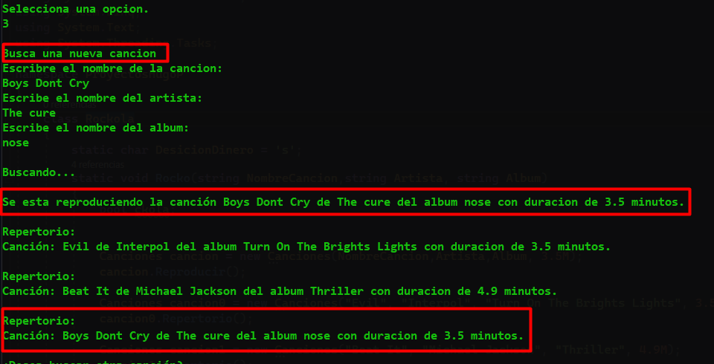 | ok
1 | Presionar cualquier numero que no este en la lista de opciones. | Media | * Tener instalado VS cualquier versión * Tener el archivo .sln para poder verificar el programa | Ninguno | 1. Ejecutar el archivo .sln correspondiente a la rockola 2. Ingresar el monto solicitado. 3. Seleccionar una opción que no se encuentre regustrada. 4. Presionar enter para validar las comparaciones. | 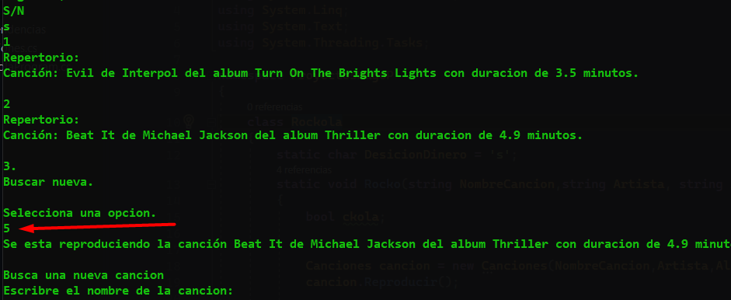 El Programa debe indicar que es una opción invalida |  | Incorrecto

